Req-General-01
Tipo | Requerimiento |  | Tipo | Prioridad | Stopper | Status | Responsable
Prioridad | Media |  | Bug | Alta | SI | Analisis | Isabel A
Stopper | NO |  | Requerimiento | Media | NO | Derivado | Jiuly R
Status | Analisis |  |  | Baja | N/A | Testing | Cliente
Responsables | Isabel A |  |  |  |  | Solucionado
 |  |  |  |  |  | Cerrado
Titulo | Facturacion
Descripcion | Una vez culminado el proceso de "Crear Dieta" y guardada la gestion(Dieta) exista la opcion de Facturar dicha dieta.

Crear Ventana para armar factura.

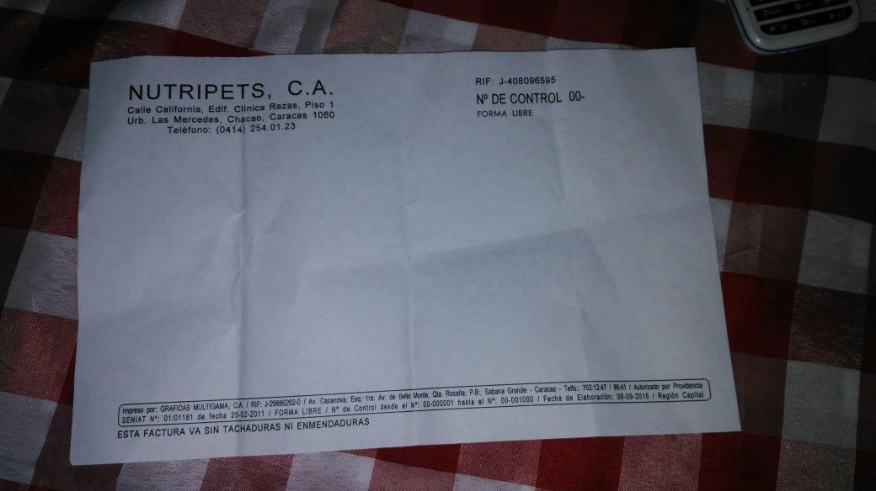

Caracteristicas de la Factura
Cabecera |  | Detalle
Datos del Cliente | Nombre y Apellido/ Nombre de la Empresa | Seleccionar Cliente relacionado a la mascota o Ingresar otro,bien sea nombre de empresa u otro.
 | RIF/CI | Cedula o Rif
 | Domicilio
 | Telefono
Fecha | Dia/Mes/Año | Fecha Emision Factura
Numero Factura | Numero emitido de la factura | Autoincrementable
Modo dePago | Tipo de Pago | Efectivo, Cheue,Tarjeta debito, transferencia

Cuerpo
Cantidad (Cant) | Cantidad de Items | Valor Numerico
Descripcion | Consolide la cantidad de dietas generadas en una gestion | Dieta Nutripets
Precio Unitario |  | Moneda
% Alic | Porcentaje del alicuota | Valor "E", cuando sea exento de IVA, "12" cuando aplique
Total | Valor que viene de multiplicar la cantidad del item por el precio unitario | Moneda
Subtotal | Valor que proviene de la suma de todos los totales | Moneda
Iva | Valor que se obtiene de multiplicar elsubtotal por 12% | Moneda
Total | Suma del Subtotal + IVA | Moneda

Los campos del cuerpo deben ir horizontalmente

Dimensiones de la Factura

 | Largo 21.6 cm

Alto 14 cm

3 CM

9.5 CM

2.5 CM

Req-General-02
Tipo | Requerimiento |  |  |  |  |  |  |  |  |  |  |  |  | Tipo | Prioridad | Stopper | Status | Responsable
Prioridad | Alta |  |  |  |  |  |  |  |  |  |  |  |  | Bug | Alta | SI | Analisis | Isabel A
Stopper | SI |  |  |  |  |  |  |  |  |  |  |  |  | Requerimiento | Media | NO | Derivado | Jiuly R
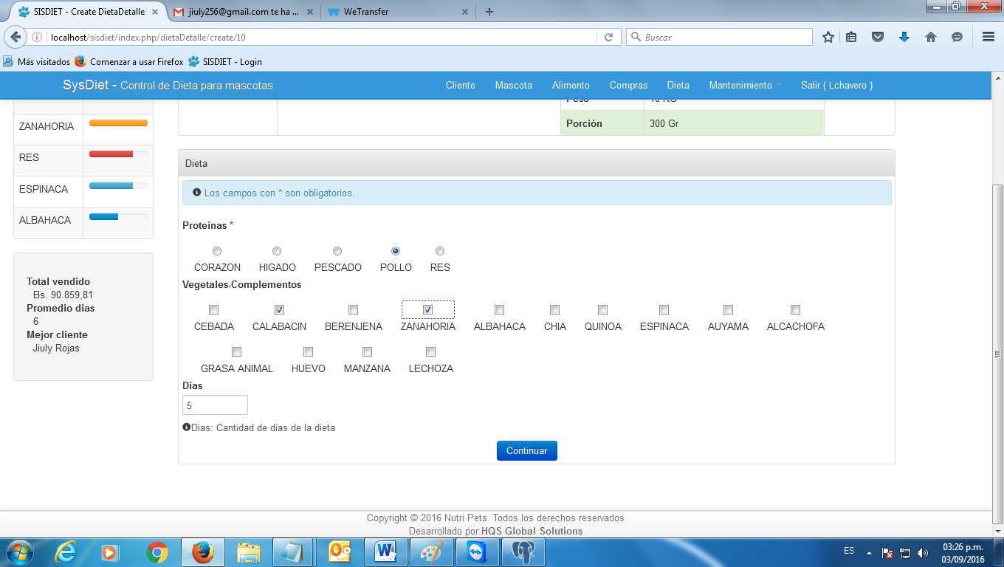
Status | Analisis |  |  |  |  |  |  |  |  |  |  |  |  |  | Baja | N/A | Testing | Cliente
Responsables | Isabel A |  |  |  |  |  |  |  |  |  |  |  |  |  |  |  | Solucionado
 |  |  |  |  |  |  |  |  |  |  |  |  |  |  |  |  | Cerrado
Tituto | Modificar en Dietas, cantidad de dias permitidos en una misma gestion
Descripcion | Que al momento de armar la dieta, exista otro grupo a parte de Proteinas y Completos: "Premio"

 | listo

Proteinas
RES | POLLO | PESCADO | HIGADO | CORAZON

Vegetales
CHIA | QUINOA | CAMBUR | LECHOZA | MANZANA | ESPINACA | BROCOLI | AUYAMA | ALCACHOFA | CALABACIN | BERENJENA | ZANAHORIA | ALBAHACA | CEBADA

OTROS
HIGADO | CALDOS | PAPILLAS | Debe existir una opcion de tipo de alimento que sea"PREMIO".

